Sheet1
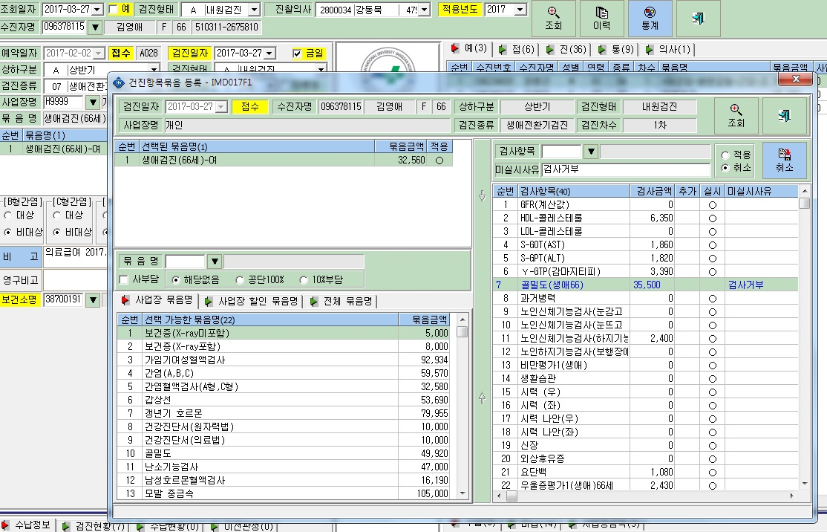

골밀도 검사 (⊙취소) 적용 뒤에도 그대로 남아있음

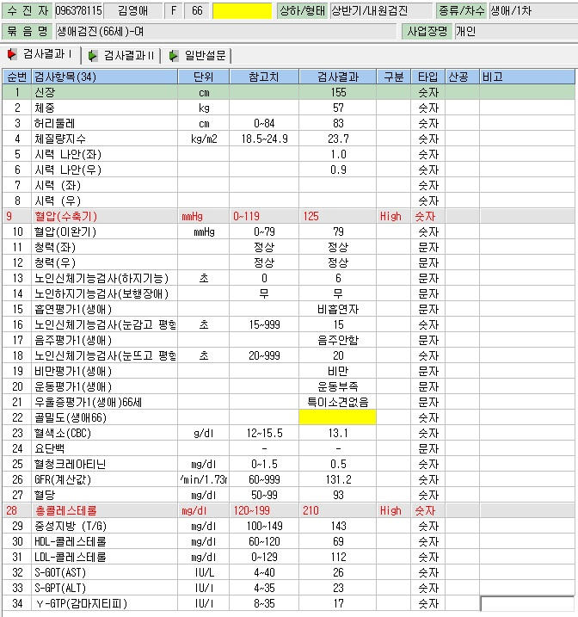

생애검진, 일반검진, 성인병검진에서
검사 거부 사유 등으로 특정 검사 미실시 시
검사 묶음명에서 미실시 한 검사는 검사 취소 처리를 합니다.
예전에는 검사 취소 처리하면
검사결과입력 창에서 해당 검사항목이 빠졌었는데,
지금은 검사항목이 빠지지 않고 그대로 남아있습니다.
특정 검사 취소 적용하면
검사결과입력 창에서 해당검사 자체가 빠지도록 처리 해 주세요
096378115 김영애님 으로 봐 주시면 됩니다

